Muelle
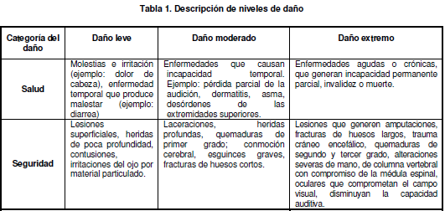
Proceso | Zona/ lugar | Activiades | Tareas | Rurinario (si/no) | Peligro |  | Efectos posibles | Controles existentes |  |  | Evaluación del riesgo |  |  |  |  |  |  | Valoración del riesgo | Criterios para establecer controles |  |  | Medidas de intervención
 |  |  |  |  | Descripcion | Clasificación |  | Fuente | Medio | Individuo | Nivel de deficiencia | Nivel de exposicion | Nivel de probabilidad (NDxNE) | Interpretación del nivel de probabilidad | Nivel de consecuencia | Nivel de Riesgo (NR) e intervención | Interprteción del NR | Aceptabilidad del riesgo | Nro. Expuestos | Peor consecuencia | Existencia Requisito legal Especifico asociado (Si o No) | Elimiacion | Sustitución | Controles de ingenieria | Controles adminstrativos, señalización, advertencia | Equipos/elementos de proteccion personal
Recepción de alimentos | Muelle | Limpieza y desinfección del puesto de trabajo | Limpieza de pisos y paredes | si | Exposición a productos quimicos de áseo | Químico | Irritación de piel, ojos o mucosa. Inhalación de vapores. | Ninguno | *Señalización que indica el uso de EPP *Procedimiento y formato para limpieza y desinfeccion | Utilización de bata, cofia, guantes y botas antideslizantes |  |  |  |  |  |  |  |  | 3
 |  |  |  |  | Superficies de trabajo deslizantes | Condiciones de seguridad | Caidas ocasionadas por la presencia de agua en el suelo | Ninguno | *Señalización que indica el uso de EPP *Procedimiento y formato para limpieza y desinfeccion | Utilización de botas antideslizantes | 2 | 2 | 4 | B | 25 | 100 | III | A
 |  | selección y tranporte de materias primas | Descargue de MP sobre estibas | Sí | Esfuerzo, manipulacion manual de cargas | Biomecanico | Fatiga Lesiones lumbares por cargue, descarge y selección de productos | Ninguno | *Rampla de deslizamiento para canatillas *Gatos hidraulicos | Ninguno | 5 | 4 | 20 | A | 60 | 1200 | I | NA |  | gv nb | si |  |  |  | Capacitaciones,Pausas activas, controles medicos peiodico
 |  |  |  |  | Manipulación manual de cargas |  | Raspaduras en antebrazos por cargue y descargue de canastillas | Ninguno | Señalización que indica la utilización de elementos de proteccion personal | Uso de guantes para cargar canastillas | 2 | 4 | 8 | M | 10 | 80 | III | A |  | Cortes o herida pofundas.
 |  |  |  |  | Manipulación manual de cargas |  | Lesion en manos y pies por caida o acomodación de canastillas | Ninguno | Señalización que indica la utilización de elementos de proteccion personal | Uso de zapatos adecuados | 5 | 4 | 20 | A | 25 | 500 | II | NA/ACE |  | Trochaduras o luxaciones en mano y pies. Incapacidad
 |  |  | Pesaje de los alimentos selecionados | si | Esfuerzo por manejo de gatos hidraulicos con carga | Biomecanico | Lesiones en los pies por tropezones con gatos hiraulicos | Ninguno | Señalización que indica la utilización de elementos de proteccion personal | Uso de zapatos adecuados | 5 | 3 | 15 | A | 25 | 375 | II | NA/ACE |  | Contusiones o fracturas en los dedos de los pies. Incapacidad
 |  |  |  |  |  |  | Fatiga. Lesiones lumbares por manejo de gatos hidraulicos. | Ninguno | Ninguno | Ninguno | 6 | 4 | 24 | MA | 60 | 1440 | I | NA |  | Lesiones o enfermedades musculoesqueléticas, incapacidad permanente | si
 |  |  | Transporte de los alimentos a areas de almacenaje | si | Esfuerzo por manejo de gatos hidraulicos con carga | Biomecanico | Fatiga. Lesiones lumbares por manejo de gatos hidraulicos | Niguno | Ninguno | Ninguno | 7 | 4 | 28 | MA | 60 | 1680 | I | NA |  | Lesiones o enermedades musculoesqueleticas, incapacidad permanente | si
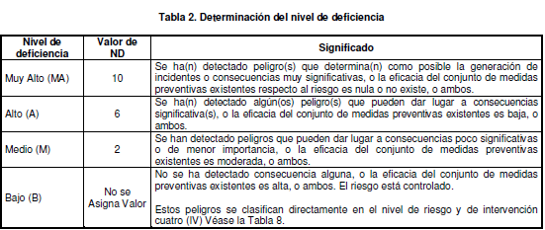

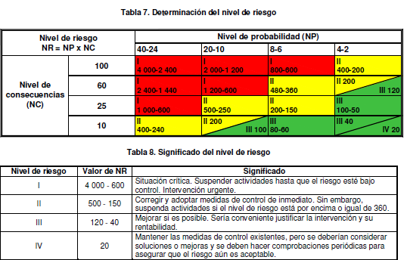
 |  |  |  |  | Nivel de consecuencia NC |  |  | Medida de la severidad de las consecuencias
 |  |  |  |  | Nivel de deficiencia ND |  |  | Magnitud de relacion entre: 1. el conjunto de peligros detectados y surelación causal directa con posibles incidentes 2. con la eficacia delas medidas preventivas exitentes en el trabajo
 |  |  |  |  | Nivel de exposición NE |  |  | Situacion de exposicion a un peligro que se presenta en un tiempo determinado durante la jornada laboral
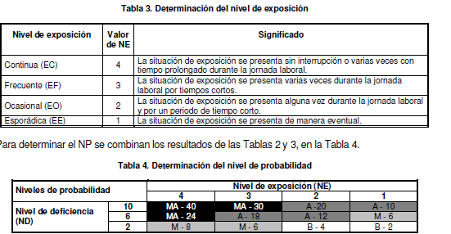
 |  |  |  |  | Nivel de probabilidad NP |  |  | Producto del nivel de deficiencia por el nivel de exposición

 |  |  |  |  | ND | Valor | Significado
 |  |  |  |  | Muy Alto (MA) | 10 | Se han detectado peligros que determinan como posible genreacion de incidentes o consecuencias muy significativas y no existe conjunt de medidas preventivas
 |  |  |  |  |  | 9 | Se han detectado peligros que determinan como posible genreacion de incidentes o consecuencias muy significativas y la eficacia del conjunto de medidas preventivas existetes es baja
 |  |  |  |  |  | 8 | Se han detectado peligros que determinan como posible genreacion de incidentes o consecuencias muy significativas y la eficacia del conjunto de medidas preventivas existetes es moderada
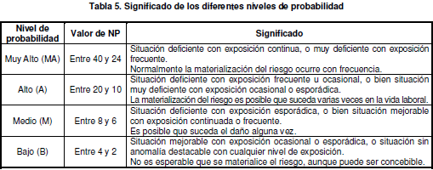
 |  |  |  |  | Alto (A) | 7 | Se han detectado algunos peligros que pueden dar lugar a consecuencias significativas y no exite conunto de medidas preventivas
 |  |  |  |  |  | 6 | Se han detectado algunos peligros que pueden dar lugar a consecuencias significativas y la eficacia del conjunto de medidas preventivas existentes es baja
 |  |  |  |  |  | 5 | Se han detectado algunos peligros que pueden dar lugar a consecuencias significativas y la eficacia del conjunto de medidas preventivas existentes es moderada
 |  |  |  |  | Medio (M) | 4 | Se han detectado peligros que pueden dar consecuenias poco significativas y no existe conjunto de medidas preventivas
 |  |  |  |  |  | 3 | Se han detectado peligros que pueden dar consecuenias poco significativas y la eficacia de las medidas preventivas es baja
 |  |  |  |  |  | 2 | Se han detectado peligros que pueden dar consecuenias poco significativas y la eficacia de las medidas preventivas es moderada
 |  |  |  |  | Bajo (B) | No se asigna valor | No se ha detectado consecuencia alguna
 |  |  |  |  |  |  | El riesgo esta controlado . La eficacia del conjunto de medidas preventivas es alta

Criterios de evaluación
1. Variables para la valoración de riesgo |  |  |  | 2. Determinación dl nivel de exposición |  |  | 4. Determinación del nivel de consecuencia
Nivel de consecuencia NC |  |  | Medida de la severidad de las consecuencias | Nivel de exposición | Valor NE | Significado | Determinación del nivel de consecuencia |  | NC | Significado Daños personales
Nivel de deficiencia ND |  |  | Magnitud de relación entre: 1. El conjunto de peligros detectados y su relación causal directa con posibles incidentes 2. Con la eficacia de las medidas preventivas existentes en el trabajo | Continua (EC) | 4 | La situación de exposición se presenta sin interrupción o varias veces con tiempo prolongado durante la jornada laboral | Mortal o catastrófico (M) |  | 100 | Muerte(s)
Nivel de exposición NE |  |  | Situación de exposición a un peligro que se presenta en un tiempo determinado durante la jornada laboral | Frecuente (EF) | 3 | La situación de exposición se presenta varias veces durante la jornada laboral por tempos cortos | Muy grave (MG) |  | 60 | Lesiones o enfermedades grave irreparables, (incapacidad permanente parcial o invalidez)
Nivel de probabilidad NP |  |  | Producto del nivel de deficiencia por el nivel de exposición | Ocasional (EO) | 2 | La situación de exposición se presenta alguna vez durante la jornada laboral y por un periodo de tiempo corto | Grave (G) |  | 25 | Lesiones o enfermedades con incapacidad laboral temporal (ILT)
 |  |  |  | Esporádica (EE) | 1 | La situación de exposición se presenta de manera eventual | Leve (L) |  | 10 | Lesiones o enfermedades que no requieren incapacidad
1. Determinación del nivel de deficiencia
ND | Valor | Significado |  |  |  |  | 5. Determinación del nivel de riesgo |  |  |  |  |  | 6. Significad del nivel de riesgo
Muy Alto (MA) | 10 | Se han detectado peligros que determinan como posible generación de incidentes o consecuencias muy significativas y no existe conjunto de medidas preventivas |  | 3. Significado de los diferentes niveles de probabilidad |  |  | Nivel de riesgo NR=NPxNC |  | Nivel de probabilidad |  |  |  | Nivel de riesgo | Valor NR | Significado
 | 9 | Se han detectado peligros que determinan como posible generación de incidentes o consecuencias muy significativas y la eficacia del conjunto de medidas preventivas existentes es baja |  | Nivel de probabilidad | Valor NP | Significado |  |  | 24-24 | 20--10 | 8--6 | 4--2 | I | 4000-600 | Situación critica. Suspender actividades hasta que e riesgo este bajo control. Intervención urgente.
 | 8 | Se han detectado peligros que determinan como posible generación de incidentes o consecuencias muy significativas y la eficacia del conjunto de medidas preventivas existentes es moderada |  | Muy Alto (MA) | Entre 40-24 | Situación deficiente con exposición continua, o deficiente con exposición frecuente. Normalmente la materialización del riesgo ocurre con frecuencia | Nivel de consecuencias (NC) | 100 | I 4000-2400 | I 2000-1200 | I 800-600 | II 400-200 | II | 500-150 | Corregir y adoptar medidas de control inmediato. Sin embargo suspenda actividades si el nivel de riesgo esta por encima o igual de 380
III 100
Alto (A) | 7 | Se han detectado algunos peligros que pueden dar lugar a consecuencias significativas y no existe conjunto de medidas preventivas |  | Alto (A) | Entre 20 y 10 | Situación deficiente con exposición frecuente u ocasional, o bien situación muy deficiente con exposición ocasional o esporádica. La materialización del riesgo es posible que suceda varias veces en la vida laboral. |  | 60 | I 2400-1400 | I 1200-600 | II 400-300 | II 200 | III | 120-40 | Mejorar si es posible sería conveniente justificar la intervención y su rentabilidad.
 | 6 | Se han detectado algunos peligros que pueden dar lugar a consecuencias significativas y la eficacia del conjunto de medidas preventivas existentes es baja |  | Medio (M) | Entre 9 y 6 | Situación deficiente con exposición esporádica, o bien situación mejorable con exposición continuada o frecuente. Es posible que suceda el daño alguna vez. |  | 25 | I 1000-600 | II 500-250 | II 200-150 | III 100-50 | IV | 20 | Mantener las medidas de control existentes, ero se deberían considerar soluciones o mejoras y se deben hacer comprobaciones periódicas para asegurar que el riesgo aun es aceptable
III 100
IV 20
 | 5 | Se han detectado algunos peligros que pueden dar lugar a consecuencias significativas y la eficacia del conjunto de medidas preventivas existentes es moderada |  | Bajo (B) | Entre 4 y 2 | Situación mejorable con exposición ocasional o esporádica, o situación sin anomalía destacable con cualquier nivel de exposición. No es esperable que se materialice l riesgo, aunque puede ser concebible. |  | 10 | II 400-240 | II 200 | III 80-60 | III 40
Medio (M) | 4 | Se han detectado peligros que pueden dar consecuencias poco significativas y no existe conjunto de medidas preventivas |  |  |  |  |  |  |  |  |  |  | 7. Aceptabilidad de riesgo
 | 3 | Se han detectado peligros que pueden dar consecuencias poco significativas y la eficacia de las medidas preventivas es baja |  |  |  |  |  |  |  |  |  |  | Nivel de riesgo | Significado
 | 2 | Se han detectado peligros que pueden dar consecuencias poco significativas y la eficacia de las medidas preventivas es moderada |  |  |  |  |  |  |  |  |  |  | I | No Aceptable
Bajo (B) | No se asigna valor | No se ha detectado consecuencia alguna |  |  |  |  |  |  |  |  |  |  | II | No Aceptable con control especifico
 |  | El riesgo esta controlado . La eficacia del conjunto de medidas preventivas es alta |  |  |  |  |  |  |  |  |  |  | III | Aceptable
 |  |  |  |  |  |  |  |  |  |  |  |  | IV | Aceptable

 |  |  |  |  |  |  |  |  |  |  |  |  |  |  | }

 |  |  |  |  |  |  |  |  |  |  |  |  |  |  | +

